报价表
 |  | Southstar Machinery Facilities Co.,Ltd.
 |  | Mobile:+86 13751872872 Fax:+8620 87481803
 |  | E-mail:oven9@southstar.cc |  | Website：www.southstar.cc/en
 |  |  | Cotação
1. No. de cotação: |  | S16031601 |  |  | De: Leo Para: Edi Carlos<estilocaseirobolos@gmail.com>
2. Validade de cotação: |  | 1 de Maio 2016
3. Termos de envio: |  | EXW
4. Termos de pagamento: |  | T/T banco a banco. 30% de depósito após fazer a encomenda, e o saldo deve ser pago antes da entrega.
5. Tempo de produção: |  | 25 dias depois de receber o depósito
6. Tempo de entrega: |  | 3 dias depois de receber o saldo
7. Idioma da máquina: |  | Inglês
8. Marca da máquina: |  | Southstar

 |  |  | Misturador planetário de bolo
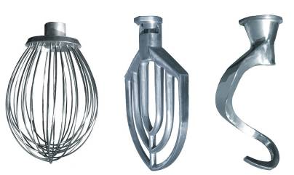 Função:1. Adequado para a mistura de ovos, manteiga e pasta 2. Velocidade ajustável em rápido, médio e lento. 3. Uma bola de mistura de bola, um espiral, um batedor 4. A cerca de segurança e temporizador são opcionais.
Modelo | Foto | Velocidade de mistura (r/min) | Capacidade de bacia (L)/ Peso de massa (kg) | Voltagem | Peso liquido/Peso bruto (KG) | Tamanho da máquina (cm) | Tamanho de embalagem (cm) | Preço unitário（USD）
NFB-10L | 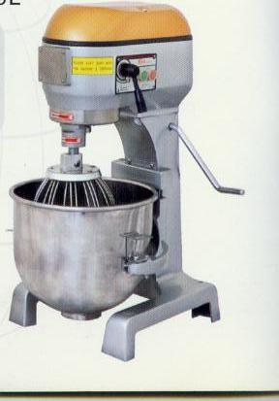 | 156/340/530 | 10/ 1.5 | 220V/380 | 57/70 | 46x48x68 | 54x56x75 | 543
NFB-20L |  | 131/288/518 | 20/ 3.0 | 220V/380 | 83/104 | 56x56x83 | 61x65x93 | 643
NFB-30L |  | 120/240/468 | 30/ 7.0 | 380V | 150/180 | 69x70x98 | 75x80x116 | 1043
NFB-40L |  | 120/240/468 | 40/10.0 | 380V | 162/185 | 69x70x109 | 75x78x120 | 1086
NFB-60L |  | 80/141/228 | 60/ 22.0 | 380V | 334/380 | 70x85x134 | 83x93x147 | 2357
NFB-80L |  | 80/141/228 | 80/25.0 | 380V | 364/400 | 75x90x141 | 85x99x152 | 3043

 |  |  | Cortador de pão
Função:1. O cortador é fabricado peço aço inoxidável #304. Espessura de 12mm. 2. Corte completo e plano, pouco desperdício.
Modelo | Foto | Espessura de cortador (MM) | Quantidade de lâminas | Voltagem & Potência | Peso liquido/Peso bruto (KG) | Tamanho da máquina (cm) | Tamanho de embalagem (cm) | Preço unitário（USD）
NFP-31 |  | 12mm | 31 lâminas | 220V/ 0.25kW | 50/60 | 78x69x78 | 80x82x96 | 443
NFP-39 |  | 9mm | 39 lâminas |  | 50/60 | 78x78x78 | 80x91x96 | 643

 |  |  | Carrinho
Função: TODO aço inoxidável 201, tamanho de bandeja: 58*70cm
Modelo | Foto | Capacidade | Tamanho exterior (cm) | Preço unitário（USD）
TRO-16 |  | 16 bandejas | 71x65x176 | 150
TRO-32 |  | 32 bandejas | 117x77x176 | 246

 |  |  | Bandeja
Aluminio
Foto |  | Especificação | Tamanho (cm) | Preço unitário（USD）
 |  | Baguette, 5 ou 6 túneis | 58*70 | 17

